F1
FICHE DE RECETTE

One pot Chili aux galettes de maïs par Lionel Michaux Un "one pot" en version durable

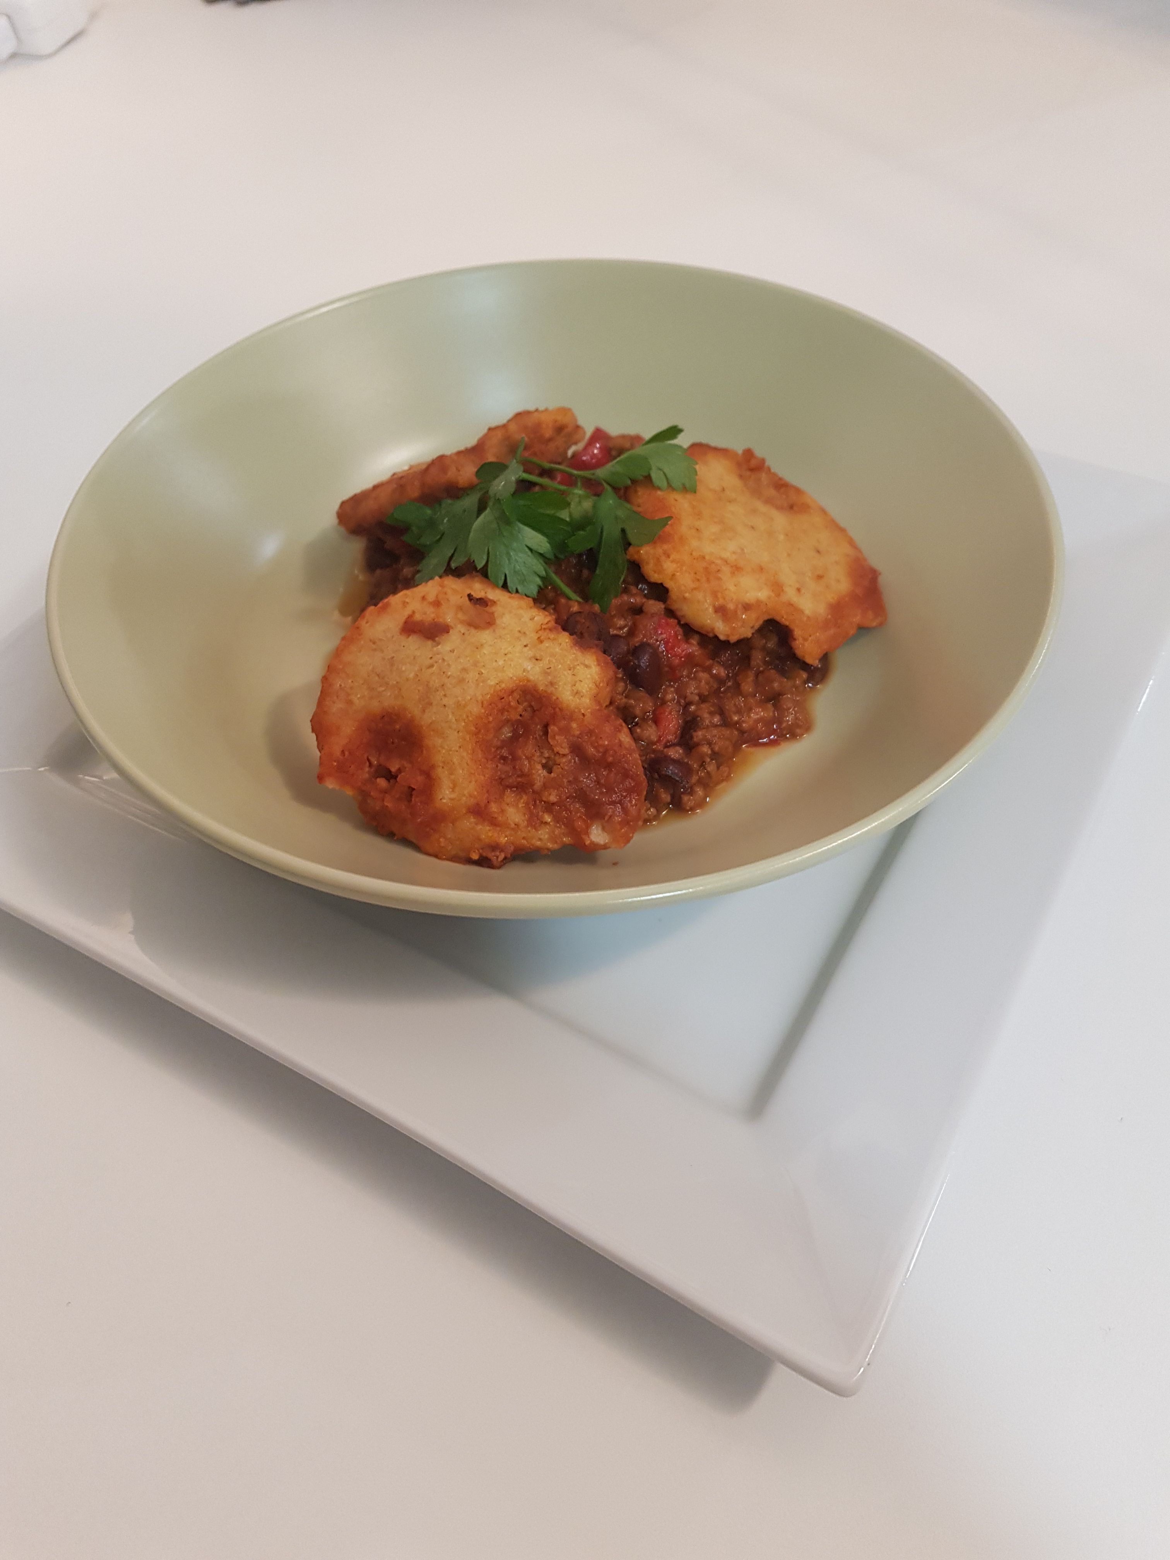
Type de recette
Nombre de portions | 4
Temps de préparation | ... min.
Temps de cuisson | ... min.
Temps de refroidissement | ... min.
Coût matières total (HT) : | 15.11 €
Coefficient multiplicateur : | 4
Prix / Portion (HT) : | 3.78 €

INGRÉDIENTS

PRODUIT | UNITÉ | QUANTITÉ | PUHT | PTHT
Haché de bœuf | Kg | 0.4 | 13.03 | 5.2
Sel | CàS | 1
Poivre noir | CàC | 1
Cumin moulu | CàC | 1
Piment seché | pincée | 1
Paprika fumé | CàC | 1
Oignon | KG | 0.1 | 1.29 | 0.13
Poivron rouge | KG | 0.27 | 3.99 | 1.08
Ail | KG | 0.02 | 6.85 | 0.14
Concentré de tomate | Kg | 0.14 | 9.86 | 1.38
Bouillon de bœuf | L | 0.24 | 16.62 | 3.99
Tomates pelées concassées | KG | 0.4 | 2.47 | 0.99
Haricots noirs (cuits) | Kg | 0.2 | 2.87 | 0.57
Haricots rouges (cuits) | Kg | 0.2 | 2.87 | 0.57
vinaigre de cidre | L | 0.02 | 2.99 | 0.06
Eau | L | 1
Forfait épices |  |  |  | 1
TOTAL |  |  |  | 15.11 €

DESCRIPTION DE LA RECETTE

1 : Dans une grande cocotte, colorer le boeuf avec un peu d'huile d'olive et toutes les épices. 2 : Ajouter l'oignon haché, le poivron en brunoise et cuire environ 10 minutes. 3 : Ajouter le concentré de tomate et cuire encore 5 minutes. 4 : Ajouter les tomates pelées et le bouillon de boeuf, les haricots rouges et noir et le vinaigre de cidre. 5 : Portez la préparation à ébulition en remuant bien et laisser mijoter 1h30 minimum. 6 : Ajouter 1 litre d'eau au fur et à mesure de la cuisson.

